RB&DB
Mikaels förslag Budgetram 2024 samt budgetplan 2025-2027
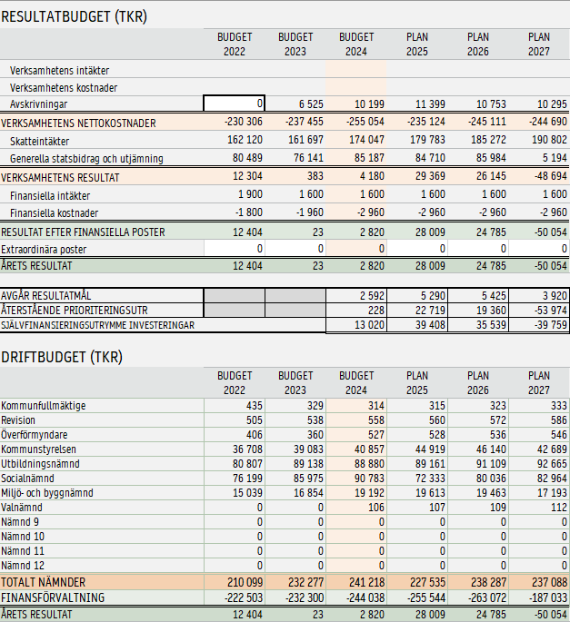

Förslag 4
Innehåll
Budget 2024-Budgetramar 2024 samt budgetplan 2025-2027
Mikaels förslag nr 4
BESKRIVNING* | NÄMND* | BESLUTSÅR* | OMFATTNING* | 2023 | 2024 | 2025 | 2026 | 2027 | SUMMA PERIODEN
Utbyggnad bredband | Kommunstyrelsen | 2023 | 1-ÅRIG |  | -500 |  |  |  | -500
Kvalificerad utredare kommunstab | Kommunstyrelsen | 2023 | PERMANENT HÖJNING |  | 0 |  |  |  | 0
Administratör Central administration | Kommunstyrelsen | 2023 | 1-4 ÅRIG |  | 0 |  |  |  | 0
Feriearbeten | Kommunstyrelsen | 2023 | 1-ÅRIG |  | 350 |  |  |  | 350
Gemensam förvaltning E-arkiv | Kommunstyrelsen | 2023 | 1-4 ÅRIG |  | 65 | 68 | 71 |  | 204
1,76 medlen | Kommunstyrelsen | 2023 | 1-ÅRIG |  | -600 |  |  |  | -600
Här finns jobben | Kommunstyrelsen | 2023 | 1-ÅRIG |  | -100 |  |  |  | -100
Inflyttarservice | Kommunstyrelsen | 2023 | 1-ÅRIG |  | -200 |  |  |  | -200
Individer i arbeten och utbildning | Kommunstyrelsen | 2023 | 1-4 ÅRIG |  | 1,200 | 1,200 | 1,200 | 1,200 | 4,800
Ökad inflyttnig malåbygden | Kommunstyrelsen | 2023 | 1-4 ÅRIG |  | 300 | 300 | 300 | 300 | 1,200
Minska uh-skuld fastighet | Kommunstyrelsen | 2023 | 1-4 ÅRIG |  | 550 | 2,500 | 3,000 | 3,000 | 9,050
Underhåll gator vägar | Kommunstyrelsen | 2023 | 1-4 ÅRIG |  |  |  |  | 2,500 | 2,500
Drift simhall | Kommunstyrelsen | 2023 | 1-4 ÅRIG |  | 650 | 1,200 | 1,200 | 1,200 | 4,250
RTJ beredslap insatsledare (Mitt Norrland) | Miljö- och byggnämnd | 2023 | PERMANENT HÖJNING |  | 430 | 447 | 464 | 483 | 1,824
RTJ reparationer och underhåll | Miljö- och byggnämnd | 2023 | 1-4 ÅRIG |  | 500 | 500 | 400 | 350 | 1,750
RTJ skyddskläder och skyddsutrustning | Miljö- och byggnämnd | 2023 | 1-4 ÅRIG |  | 500 | 500 | 400 | 350 | 1,750
RTJ Utbildning Malå | Miljö- och byggnämnd | 2023 | 1-4 ÅRIG |  | 529 | 500 | 400 | 350 | 1,779
RTJ utbildning Norsjö | Miljö- och byggnämnd | 2023 | 1-4 ÅRIG |  | 518 | 500 | 400 | 350 | 1,768
RTJ rekryteringsinsats | Miljö- och byggnämnd | 2023 | 1-4 ÅRIG |  | 75 | 75 |  |  | 150
RTJ Höjd hyra brandstation Malå | Miljö- och byggnämnd | 2023 | 1-4 ÅRIG |  | 0 |  |  |  | 0
Stäng Tjamstangården | Socialnämnd | 2023 | 1-4 ÅRIG |  | -4,100 | -5,000 |  |  | -9,100
Personal Tjamstangården | Socialnämnd | 2023 | 1-ÅRIG |  | 500 |  |  |  | 500
Placeringar SOL LVM | Socialnämnd | 2023 | 1-ÅRIG |  | 2,000 |  |  |  | 2,000
Kostnader för heltider i äldreomsorg | Socialnämnd | 2023 | 1-ÅRIG |  | 3,300 |  |  |  | 3,300
Ekonomiskt bistånd | Socialnämnd | 2023 | 1-ÅRIG |  | 1,000 |  |  |  | 1,000
Aktivitetsansvarig/rehabassistent | Socialnämnd | 2023 | 1-ÅRIG |  | 0 |  |  |  | 0
Hemtjänst | Socialnämnd | 2023 | 1-ÅRIG |  | 4,000 |  |  |  | 4,000
Öppenvården | Socialnämnd | 2023 | 1-ÅRIG |  | 3,930 |  |  |  | 3,930
LSS | Socialnämnd | 2023 | 1-ÅRIG |  | 1,500 |  |  |  | 1,500
Höga lokalkostnader | Socialnämnd | 2023 | 1-ÅRIG |  | 2,000 |  |  |  | 2,000
Kostnader personal särskilt boende | Socialnämnd | 2023 | 1-ÅRIG |  | 2,000 |  |  |  | 2,000
Utförsåkning Tjamstan | Utbildningsnämnd | 2023 | 1-ÅRIG |  | 0 |  |  |  | 0
Barnsomsorg på ob-tid | Utbildningsnämnd | 2023 | 1-ÅRIG |  | 700 |  |  |  | 700
Underhåll gator vägar* | Kommunstyrelsen | 2022 | 1-4 ÅRIG | 2000 | 0 | 2000 | 2000 |  |  | *Redan beslutad prioritering
Summa tidigare prioriterat |  |  |  |  | 7,413 | 7,413 | 7,413 | -74

Totalsumma nya prioriteringar |  |  |  |  | 21,097 | 2,790 | 7,835 | 10,083 | 41,805

